首期
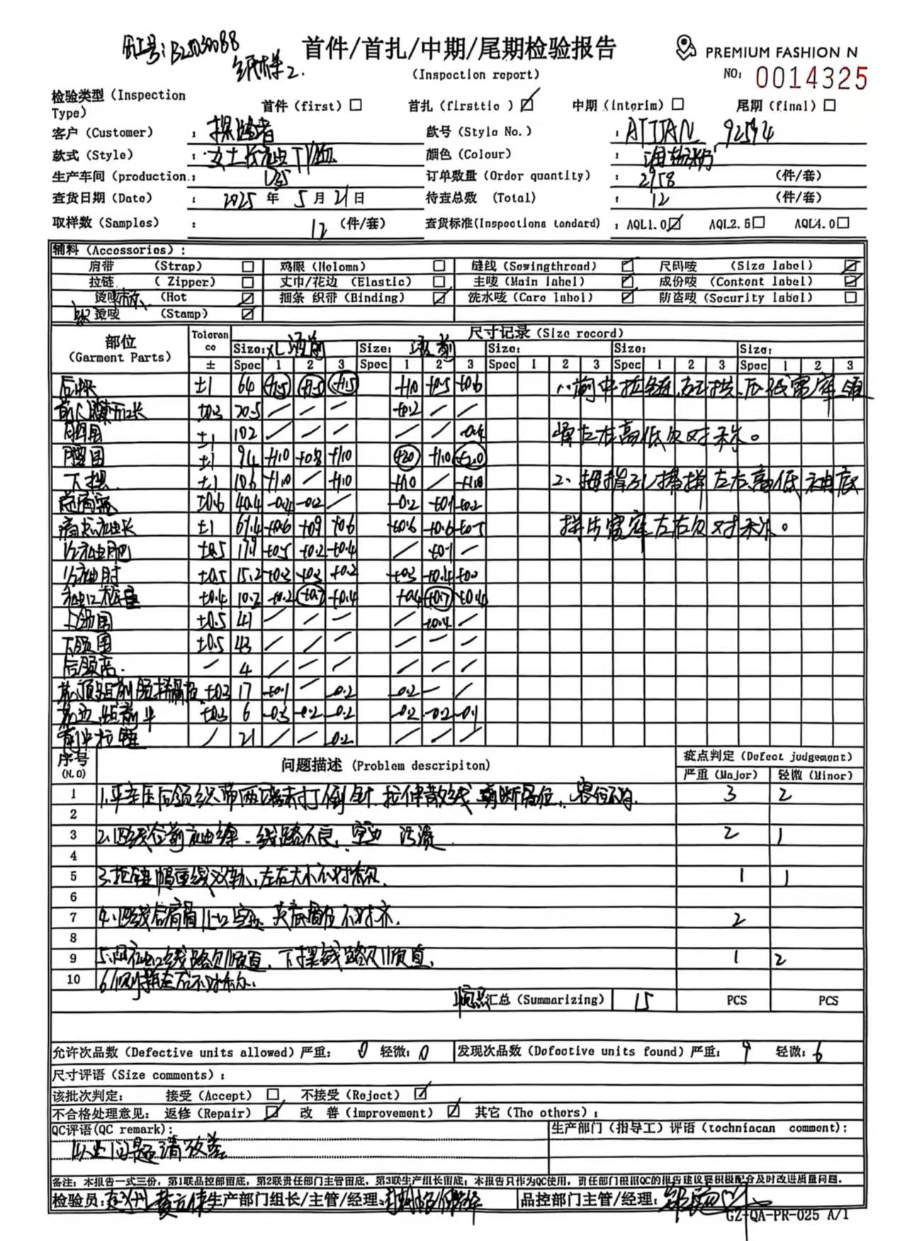
TOREAD-首件（首批）检验报告书
订单类别 |  |  | 合同签订方 |  |  |  | 生产工厂
订单基础信息 |  |  | 生产•出货进度 |  |  |  | 指示•确认资料
款号 |  |  | 合同交期 |  |  |  | 产前确认样 |  | 有 | 无
品名 |  |  | 上线日 |  |  |  | 原辅材料卡 |  | 有 | 无
色/号型数 |  |  | 缝制预计完成日 |  |  |  | 大货面料确认样 |  | 有 | 无
订单数量 |  |  | 包装预计完成日 |  |  |  | 印花、刺绣确认样 |  | 有 | 无
 |  |  | 预计发货时间 |  |  |  | 洗唛、合格证指示资料 |  | 有 | 无
确认资料缺失内容说明：
【工艺确认】
原材料 | 正 | 误 |  | 印、绣花 | 正 | 误 | 无此工艺 | 洗水唛 | 正 | 误
辅料使用 | 正 | 误 |  | 胶膜工艺 | 正 | 误 | 无此工艺 | 合格证 | 正 | 误
制作工艺 | 正 | 误 |  | 压胶水压 | OK | NG | 无此工艺 | 缝纫用线 | 正 | 误
补充事项：
【面料品质确认】
物性检测 | OK | NG |  | 面料颜色 | OK | NG |  | 互染测试 | OK | NG
外观查验 | OK | NG |  | 面料缸差 | OK | NG |  | 水洗缩率 | OK | NG
问题描述：
【裁剪完成情况】
①裁剪完成比例（%）：
号型 颜色 | XXS | XS | S | M | L | XL | XXL | XXXL | XXXXL | 未裁齐原因

【成品检查明细】★颜色、数量需要写清楚

【规格确认】
①规格测量明细以插入附件形式列明，并注明洗前洗后规格
②规格异常情况 |  | 有 | 无 | 备注：
【问题点与指导项目】 ★的问题应添加照片说明（包括成品及半成品检查）

以上问题请及时改正。
【耐洗水确认】
粘衬 | OK | NG | 无此工艺 | 胶膜 | OK | NG | 无此工艺 | 扭曲 | OK | NG
印、绣花 | OK | NG | 无此工艺 | 压胶水压 | OK | NG | 无此工艺 | 水洗缩率 | OK | NG
补充事项：
【重大改善说明及整改复核时间】

检验部门 | 服装品控部 |  | 检验担当 |  | 查验时间 |  | 工厂负责人
【整改结果】

检验部门 | 服装品控部 |  | 检验担当 |  | 复核时间 |  | 工厂负责人

中期
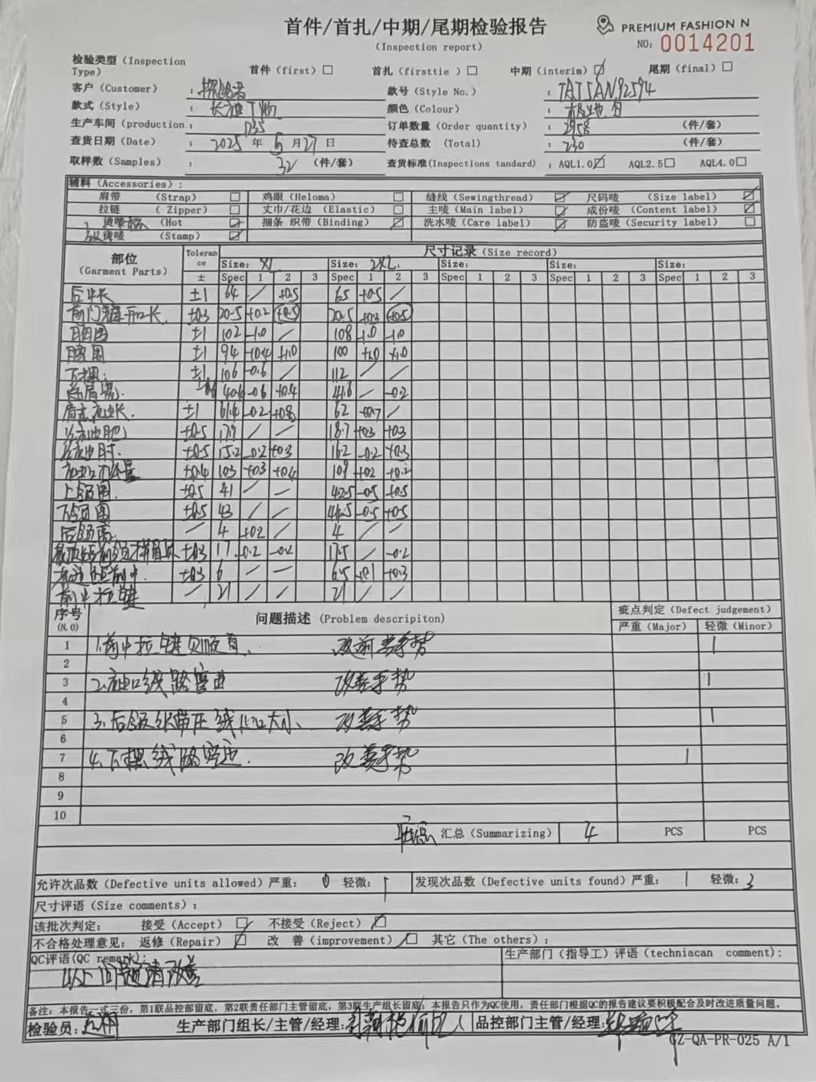
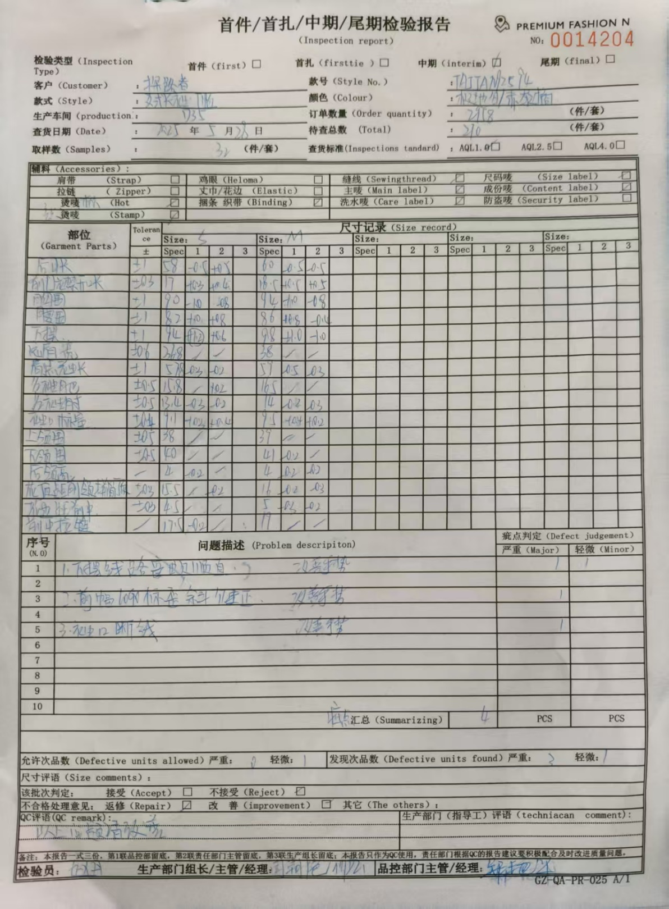
TOREAD-QC中期检验报告书
订单类别 |  |  | 合同签订方 |  |  |  | 生产工厂
订单基础信息 |  |  | 生产•出货进度 |  |  |  | 指示•确认资料
款号 |  |  | 合同交期 |  |  |  | 首件检验报告 |  | 有 | 无
品名 |  |  | 裁剪完成数量 |  |  |  | 首件检验未尽事项 |  | 有 | 无
色/号型数 |  |  | 缝制完成数量 |  |  |  | 首件检验未尽事项内容
订单数量 |  |  | 包装完成数量
 |  |  | 预计发货时间
【附属资料确认】
原材料 | 正 | 误 |  | 洗水唛 | 正 | 误 |  | 印、绣花 | 正 | 误
辅料使用 | 正 | 误 |  | 合格证 | 正 | 误 |  | 缝纫用线 | 正 | 误
备注：
【检验明细】：检验明细（要求齐色、齐号至少10件检查）

【耐水洗测试】：耐洗水测试明细（要求齐色、齐号）

【规格确认】
①规格测量明细以插入附件形式列明，并注明洗前洗后规格
②规格异常情况 |  | 有 | 无
说明：

【耐洗水确认】
粘衬 | OK | NG | 无此工艺 | 胶膜 | OK | NG | 无此工艺 | 扭曲 | OK | NG
印、绣花 | OK | NG | 无此工艺 | 压胶水压 | OK | NG | 无此工艺 | 水洗缩率 | OK | NG
补充事项：

【问题点与指导项目】 ★的问题应添加照片说明
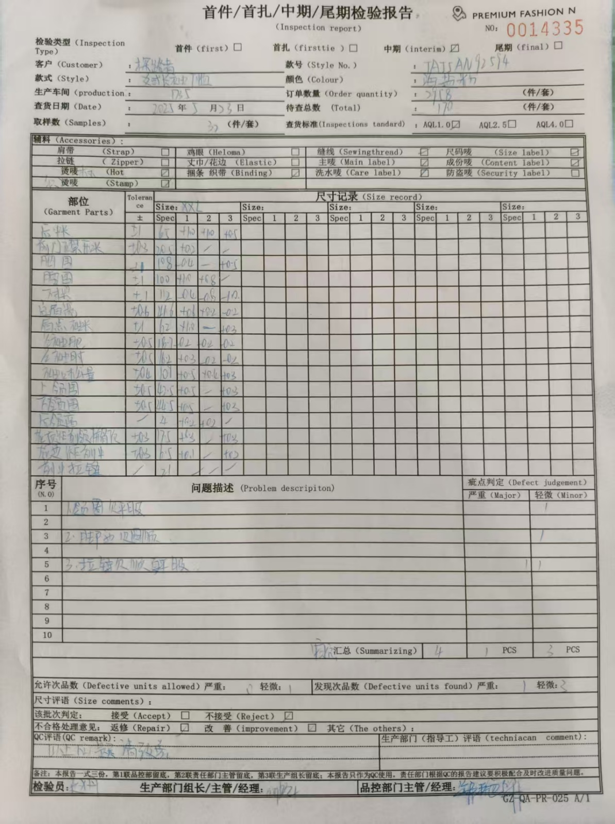
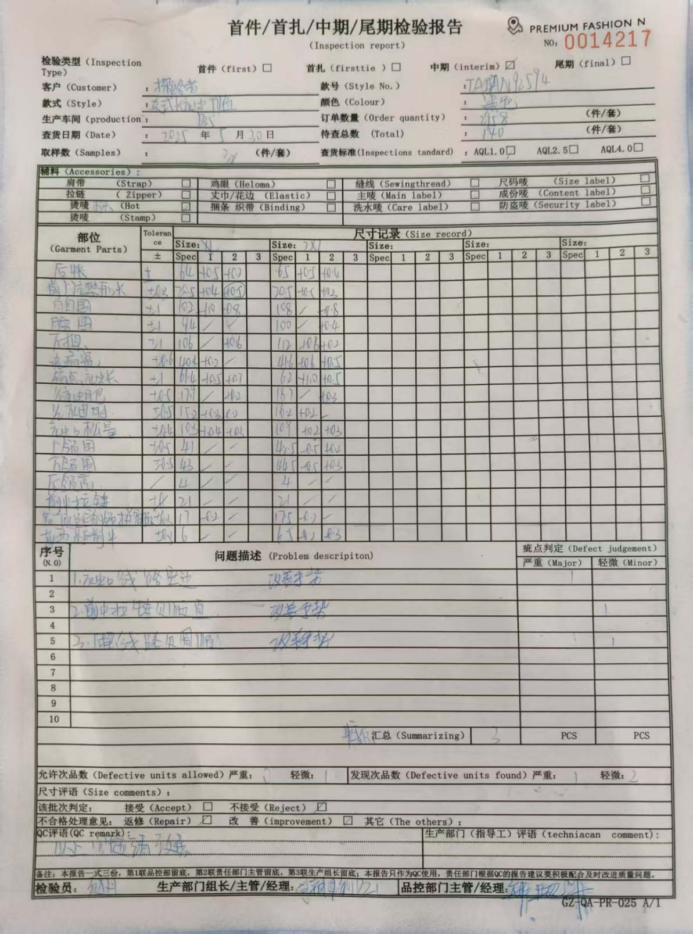

以上问题请及时改正。
【整改的严重缺陷及整改复核时间】
备注：

检验部门 | 服装品控部 |  | 检验担当 |  | 查验时间 |  | 工厂负责人
【整改结果】

检验部门 | 服装品控部 |  | 检验担当 |  | 查验时间 |  | 工厂负责人

尾期
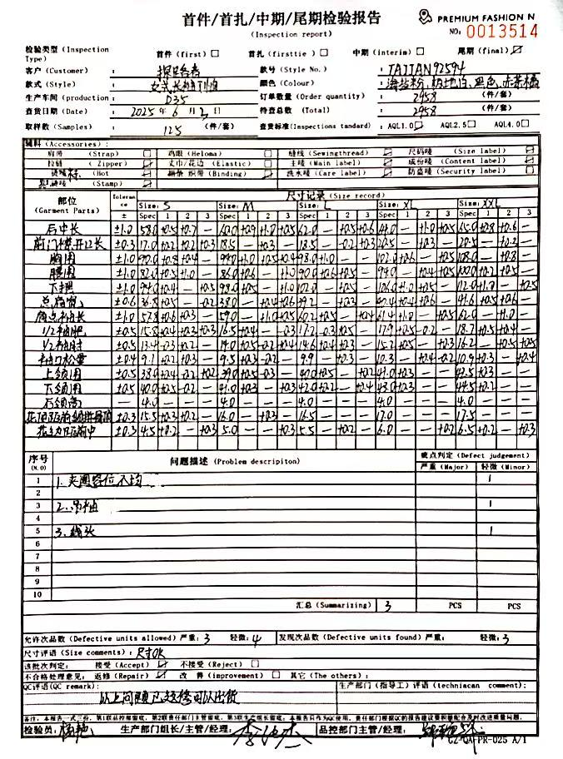
QC出货报告书
订单类别 |  |  | 款号 |  | 产品名称 |  |  | 生产工厂
订单数量 |  |  | 合同日期 |  |  |  | 检验资料确认
色/号型数 |  |  | 交货形式 |  |  |  | 面料第三方合格报告 |  | 有 | 无
验货次数 |  |  | 非直发 | 苏州库 | 天津库 | 直发 | 成品第三方合格报告 |  | 有 | 无
验货数量 |  |  | 入仓数量 |  |  |  | 中期检验报告 |  | 有 | 无

检验方式 | 全检 | 抽检 | 免检 | 复检 | 再复检
中期检验重大改善项目 |  | 有 | 无 | 改善结果 | 已改善
全色耐洗水测试 |  | 有 | 无 | 洗后结果 | 无异常 | 洗水前后缩量正常
【附属资料确认】
洗水唛 | 正 | 误 |  | 印、绣花 | 正 | 误 |  | 装箱数量 | 正 | 误
合格证 | 正 | 误 |  | 缝纫用线 | 正 | 误 |  | 箱唛表示 | 正 | 误
吊牌 | 正 | 误 |  | 包装方式 | 正 | 误 |  | 纸箱规格 | 正 | 误

【检验时成品完成情况及检验明细】
①成品完成比例（%）：95%
②检验明细：

②规格异常情况 |  | 有 | 无
情况说明：

【问题点描述】

【检验结果】
合格：（正常接收） |  |  | 不合格： |  | ①返工翻修 |  | ②让步接受 |  | ③拒绝接收
备注： | 请按照以上提出的问题点改正

检验部门 | 服装QC部门 |  | 检验人 |  | 查验时间 |  | 工厂负责人

1.面料验布
TOREAD-面料验布测试报告登记表
序号 | 缸号 | 面料布种编号 | 颜色 | 涉及到的款号 | 供应商 | 自检报告 | 匹头条实物样 | 疵点 | 断纱 | 色点 | 色杠 | 折痕 | 合计数量 | 备注
 |  |  |  |  |  |  |  | 数量 | 数量 | 数量 | 数量 | 数量
1 | B25009153 | TNB192671MFX8 | 赤茶橙 | TAJJAN92594 | 超盈 | 有 | 有 | 2 | 1 | 1 |  |  | 4 | YES
2 | B25012127 | TNB192671MSFX8 | 海盐粉 | TAJJAN92594 | 超盈 | 有 | 有 | 5 | 1 |  |  |  | 6 | YES
3 | B25023780 | TNB192671MSFX8 | 极地白 | TAJJAN92594 | 超盈 | 有 | 有 | 5 | 1 | 6 |  |  | 12 | YES

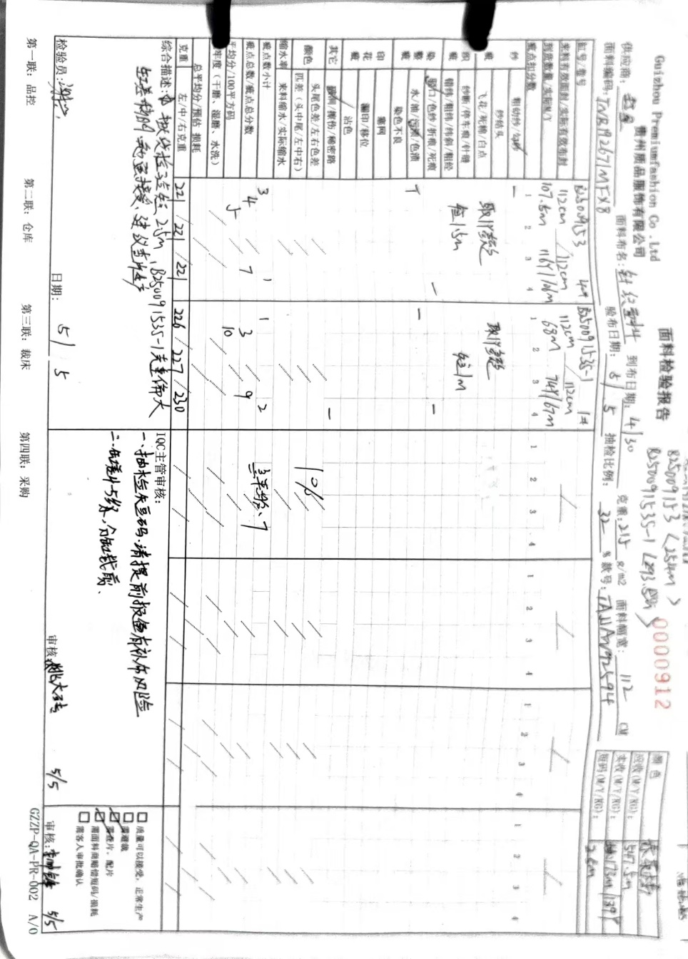
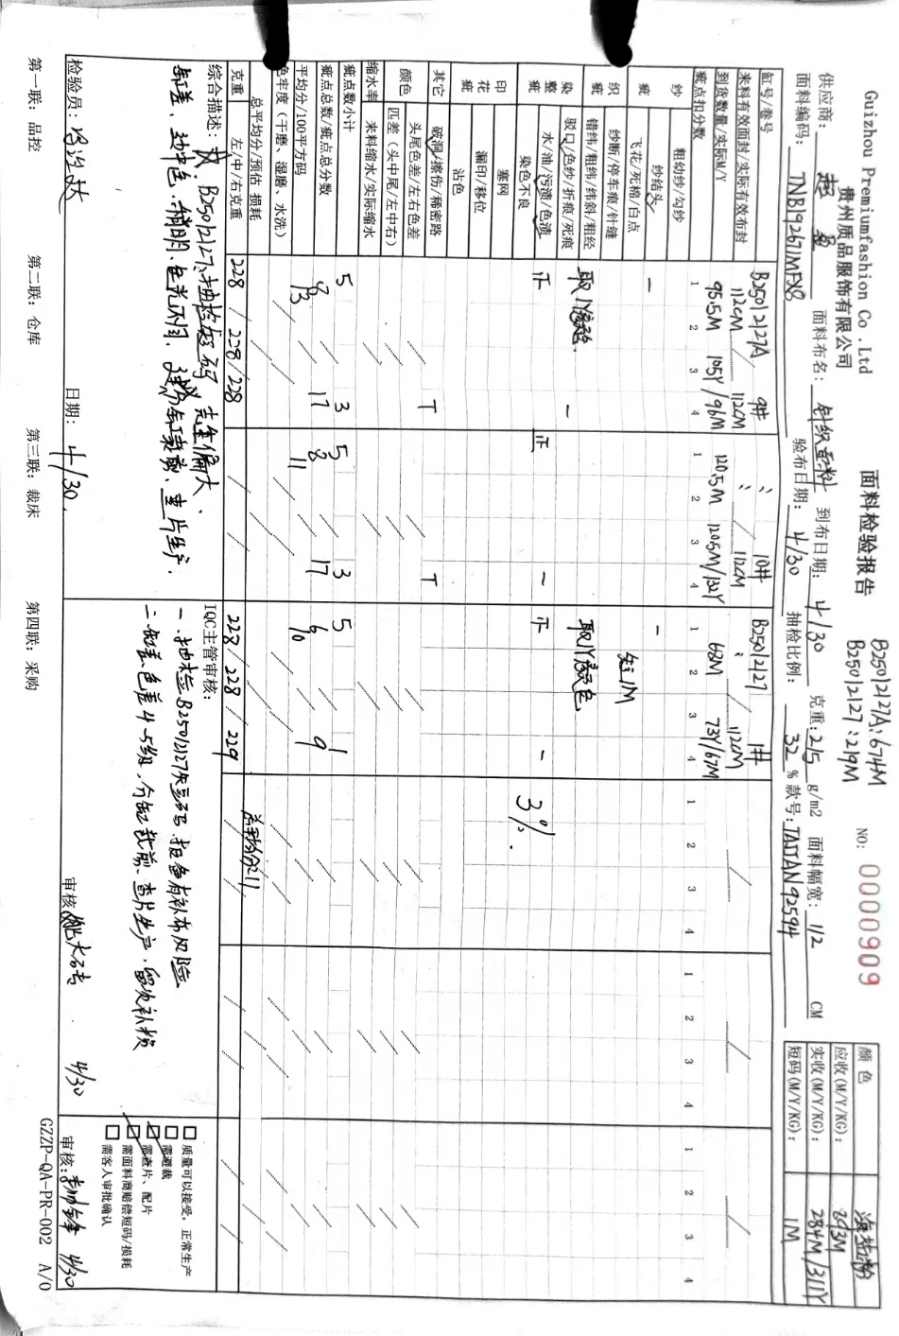
制表时间：2025年5月5号 |  |  |  |  |  |  |  |  | 测试人签名：姚大砖
测试要求： 1、面料到厂第一时间做测试，根据面料的实际情况，可每缸抽取1-2卷过验布机。
注：问题实物要留底保存，有问题的寄公司探讨

